сентябрь
 | 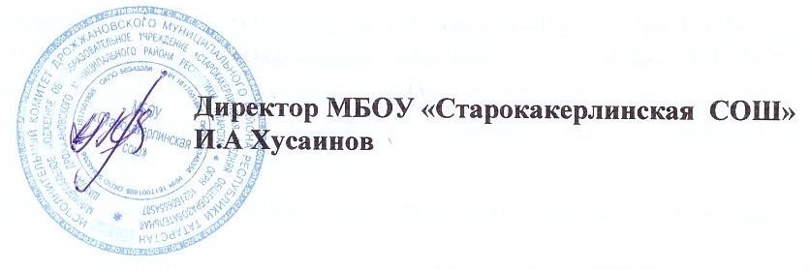 ГРАФИК КОНТРОЛЬНЫХ РАБОТ МБОУ "Старокакерлинская СОШ", сентябрь 2025 года
классы | 1 | 2 | 3 | 4 | 5 | 6 | 7 | 8 | 9 | 10 | 11 | 12 | 13 | 14 | 15 | 16 | 17 | 18 | 19 | 20 | 21 | 22 | 23 | 24 | 25 | 26 | 27 | 28 | 29 | 30
1111
2 |  |  |  |  |  |  |  |  | М
3 |  |  |  |  |  |  |  |  |  |  |  | М |  |  | Ая
4 |  |  |  |  |  |  |  |  |  |  | М
5 |  |  |  |  |  |  |  |  |  |  |  | РЯ |  |  |  |  |  | Ая
6 |  |  |  |  |  |  |  |  |  |  | Р |  |  |  |  |  |  |  | И
7 |  |  |  |  |  |  |  |  |  | И |  |  |  |  |  |  |  |  |  | Ая |  | И |  |  | А
8 |  |  |  |  |  |  |  |  |  |  |  |  | Р
9 |  |  |  |  |  |  |  |  |  |  |  |  | Х |  |  |  | Р

 |  |  | федеральный уровень (ВПР) |  |  |  |  |  |  |  |  |  |  |  |  |  |  | муниципальный уровень (пробные проверочные работы по материалам ГИА)
 |  |  |  |  |  |  |  |  |  |  |  |  |  |  |  |  |  |  |  |  |  |  |  | -русский язык
 |  |  | региональный уровень (комплексная проверочная работа) |  |  |  |  |  |  |  |  |  |  |  |  |  |  | школьный уровень |  |  |  |  | Р | -математика |  |  |  |  | Б | -биология | И история
 |  |  |  |  |  |  |  |  |  |  |  |  |  |  |  |  |  |  |  |  |  |  | М | -алгебра |  |  |  |  | Гг | -география | РЯ | родной язык(тат)
 |  |  |  |  |  |  |  |  |  |  |  |  |  |  |  | Ин | - информатика |  |  |  |  |  | Ал | Второй ин(нем) |  |  |  |  | Ом | -окружающий мир | Л чт | Литературное чтение
 |  |  |  |  |  |  |  |  |  |  |  |  |  |  |  | Об | обществознание |  |  |  |  |  | Об |  |  |  |  |  |  |  | Рлит | родная литература(татарская)
 |  |  |  |  |  |  |  |  |  |  |  |  |  |  |  | Ая | Иностранный(английский ) язык
 |  |  |  |  |  |  |  |  |  |  |  |  |  |  |  | Ня | Второй иностранный( немецкий)язык
 |  |  |  |  |  |  |  |  |  |  |  |  |  |  |  | ИР | История России
 |  |  |  |  |  |  |  |  |  |  |  |  |  |  |  | ТВ | Теория вероятности

